步骤
一、账号网址密码
店铺网址

二、操作流程

对应视频
销售单查询-时间类型选择发货时间-统计时间选择上月-公司名称选择深圳市榴芒一刻食品有限公司-部门选择私域部/线下部/线下事业部-筛选-查看总数-如果数据量小于500000-右键导出-导出主表，如果数据量过大，需要进行时间拆分-最后，将导出的数据插入数据库 需要查询3个渠道的数据 私域--私域部，线下--线下部、线下事业部，分销--刘媛玲，吴晓君，徐清盈，陈玉，陈超

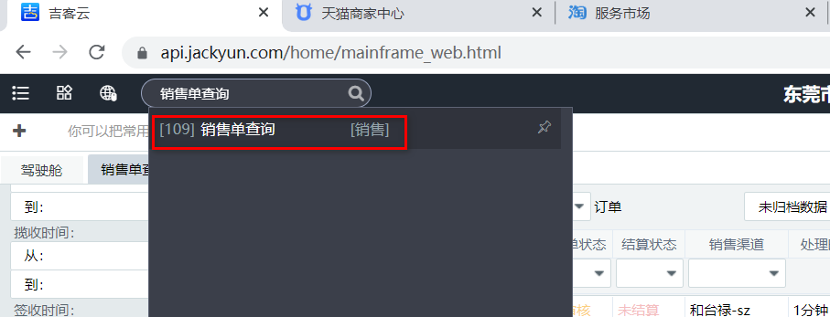

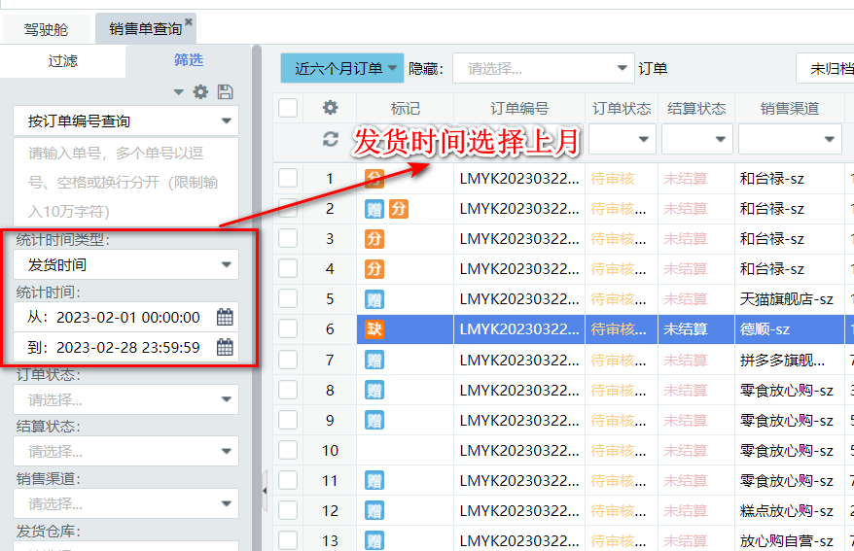

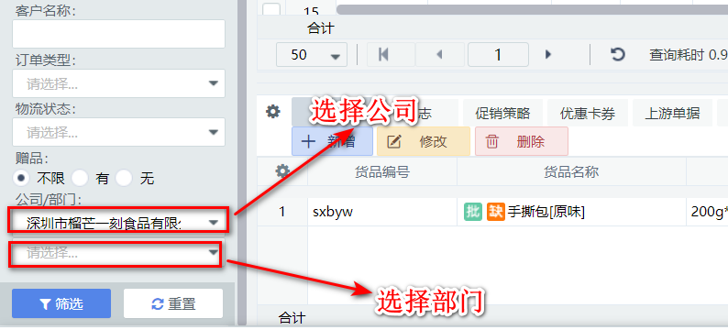

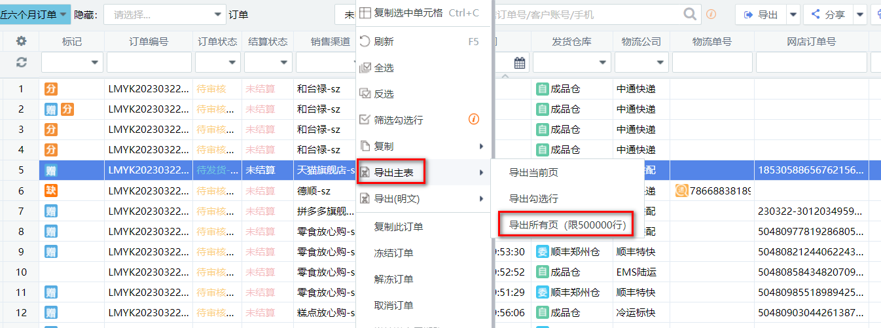

最后将导出或下载后的数据插入到数据库中 每个月运行一次

